상품제안서
디지토 맥세이프 20W 고속충전 보조배터리 5000mAh[C타입] | 상품코드: S41095

 |  |  |  |  |  |  | 02-713-8555 | www.synergygift.co.kr
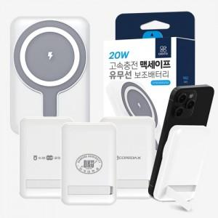

【상세/제작정보】

【인쇄/포장옵션】 | 레이저, 풀칼라 / 포장지포장

【공급단가】 | 수량 | 20~ | 100~ | 300~ | 500~ | 1,000~
*VAT별도 | 단가 | 14,090원 | 13,870원 | 13,550원 | 13,000원 | 12,460원

【상품 URL】 | https://www.synergygift.co.kr:443/src/goods_detail.php?gdno=41095

